表紙・改定履歴
Webダイレクト販売
本人確認書類PDF変換詳細設計書

© 2020 Sasuke Financial Lab Inc.

変 更 記 録
版数 REV. | 作成更新日 | 変 更 内 容 | 担 当
01 | 2020-10-13 | 初版 | 山崎
02 | 2020-10-28 | ・対応するファイル形式を追加 ・ドキュメント取得時のコードは「本人確認用画像」で絞り込む ・利用予定のライブラリを追記 ・帳票基盤のレビューを受けて戻り値をblobに変更 | 若林
03 | 2021-01-07 | ・メソッド戻り値を更新 ・シーケンス図を更新 ・「PDFデータを結合（画像が2枚かついずれかの拡張子がpdfの時）」を追記 | 山崎

プロセス
詳細設計 |  |  |  |  |  | 大項目 |  |  | 小項目 |  | 詳細

 | シーケンス
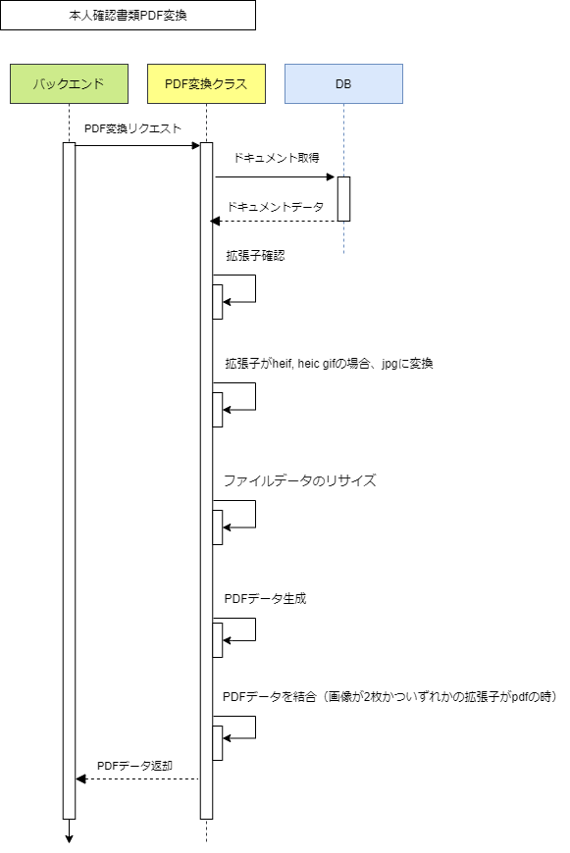

 | プロセス詳細

 | 1． | ドキュメント取得
 |  | SQL |  |  |  |  |  |  |  | パラメータ |  |  | 説明
 |  | SELECT |  | ドキュメント.商品付加ID
 |  |  |  | ドキュメント.商品付加バージョン
 |  |  |  | ドキュメント.ファイルデータ
 |  | FROM |  | ドキュメント
 |  | WHERE |  | ドキュメント.商品付加ID = 【値】 |  |  |  |  |  | リクエスト.商品付加ID
 |  |  |  | ドキュメント.商品付加バージョン = 【値】 |  |  |  |  |  | リクエスト.商品付加バージョン
 |  |  |  | ドキュメント.ドキュメントコード = 【値】 |  |  |  |  |  | 固定値：本人確認用画像

 |  | 戻り値 |  |  | ドキュメントDTO |  |  |  | 備考
 |  | 項目名（和） |  |  |  |  | 項目名（英） | 型 | パラメータ |  |  | 説明
 |  | 商品付加ID |  |  |  |  | productAditionalID | int | SQL結果.ドキュメント.商品付加ID
 |  | 商品付加バージョン |  |  |  |  | productAditionalVersion | int | SQL結果.ドキュメント.商品付加バージョン
 |  | ファイルデータ |  |  |  |  | fileData | buffer | SQL結果.ドキュメント.ファイルデータ

 |  | 対応するファイル形式：
 |  |  | ・jpg/jpeg
 |  |  | ・png
 |  |  | ・gif
 |  |  | ・pdf
 |  |  | ・heic/heif
 |  | 種類によってこれ以降の処理の振り分けを行う。

 | 2． | 拡張子確認
 |  | メソッドコール |  |  | pdf変換クラス.getMimeType |  |  |  | 備考 | Node.jsのライブラリfile-typeを使用
 |  | 項目名 |  |  |  |  |  |  | 引数 |  |  | 説明
 |  | ドキュメントのデータ |  |  |  |  |  |  | ドキュメントDTO.ファイルデータ

 |  | 戻り値 |  |  | マイムタイプ |  |  |  | 備考
 |  | 項目名（和） |  |  |  |  | 項目名（英） | 型 | パラメータ |  |  | 説明
 |  | マイムタイプ |  |  |  |  | mimeType | String |  |  |  | ドキュメント.ファイルデータの拡張子

 | 3. | 拡張子がheif, heic, gifの場合jpgに変換
 |  | メソッドコール |  |  | pdf変換クラス.toJpeg |  |  |  | 備考 | Node.jsのライブラリ sharp を使用
 |  | 項目名 |  |  |  |  |  |  | 引数 |  |  | 説明
 |  | ドキュメントのデータ |  |  |  |  |  |  | 画像オブジェクト

 |  | 戻り値 |  |  | 画像オブジェクト |  |  |  | 備考
 |  | 項目名（和） |  |  |  |  | 項目名（英） | 型 | パラメータ |  |  | 説明
 |  | 画像データ |  |  |  |  | data | Buffer
 |  | 画像サイズ |  |  |  |  | size | Object
 |  | マイムタイプ（jpg） |  |  |  |  | mimeType | String

 | 4． | ファイルデータのリサイズ（本人確認画像がPDFの場合は不要）
 |  | メソッドコール |  |  | pdf変換クラス.resizeKeepAspectRatio |  |  |  | 備考 | Node.jsのライブラリ sharp を使用
 |  | 項目名 |  |  |  |  |  |  | 引数 |  |  | 説明
 |  | 画像オブジェクト |  |  |  |  |  |  | 画像オブジェクト

 |  | 戻り値 |  |  | 画像オブジェクト |  |  |  | 備考
 |  | 項目名（和） |  |  |  |  | 項目名（英） | 型 | パラメータ |  |  | 説明
 |  | 画像データ |  |  |  |  | data | Buffer
 |  | 画像サイズ |  |  |  |  | size | Object
 |  | マイムタイプ（jpg） |  |  |  |  | mimeType | String

 | 5． | PDFデータ作成
 |  | メソッドコール |  |  | pdf変換クラス.createPdfFromOneImage or pdf変換クラス.createPdfFromTwoImage |  |  |  | 備考 | Node.jsのライブラリpdfkitを使用
 |  | 項目名 |  |  |  |  |  |  | 引数 |  |  | 説明
 |  | ファイルデータ |  |  |  |  |  |  | ファイルデータ（リサイズ）または ドキュメントDTO.ファイルデータ（PDF） |  |  | ※画像が2枚の場合は1PDFにまとめる

 |  | 戻り値 |  |  | PDFデータ |  |  |  | 備考
 |  | 項目名（和） |  |  |  |  | 項目名（英） | 型 | パラメータ |  |  | 説明
 |  | PDFデータ |  |  |  |  | pdfData | Buffer |  |  |  | メソッドの戻り値として返却する

 | 6． | PDFデータを結合（画像が2枚かついずれかの拡張子がpdfの時）
 |  | メソッドコール |  |  | pdf変換クラス.pdfMerge |  |  |  | 備考
 |  | 項目名 |  |  |  |  |  |  | 引数 |  |  | 説明
 |  | PDFデータA |  |  |  |  |  |  | 画像オブジェクト.data（pdf）
 |  | PDFデータB |  |  |  |  |  |  | 画像オブジェクト.data（pdf）

 |  | 戻り値 |  |  | PDFデータ |  |  |  | 備考
 |  | 項目名（和） |  |  |  |  | 項目名（英） | 型 | パラメータ |  |  | 説明
 |  | 結合したPDFデータ |  |  |  |  | mergedBuffer | Buffer |  |  |  | メソッドの戻り値として返却する

